Bases de CSS
CSS

 | INTRODUCCIÓN
 | ¿Qué es y para qué sirve css?
* | CSS es un lenguaje de hojas de estilos creado para controlar el aspecto o presentación de
 | los documentos electrónicos definidos con HTML y XHTML. Css es la mejor forma de
 | separar los contenidos y su presentación y es imprescindible para crear páginas web
 | complejas.

* | CSS Nos sirve basicamente para tomar las etiquetas que tenemos en HTML (recordemos la analogía de las cajitas que haciamos con HTML)
 | y darles un estilo. como posición, color, sombra, tamaño, etc.. Para tener la pagina web como nosotros queramos que sea vea o según las
 | espesificaciones del cliente. En CSS definimos los estilos por pasos, y podemos modificarlos a los largo del tiempo.

* | CSS da estilo en cascada de ahí su nombre.

 | Enlazar html y css
 | Recordemos que con HTML solo estructuramos las pagina web, es decir ponemos todos los elementos de una forma estructurada, con CSS
 | lo que haremos es darle una forma. Pero, en CSS hay una forma de darle estilo a los elementos. A continuación vamos a ver como se enlazan
 | los documentos html con css

* | Hay 4 formas de enlazar un archivo CSSS con un documento HTML.
 | 1 El estilo en linea
 | 2 Por medio de la etiqueta Style como si fuera una etiqueta normal
 | 3 En un archivo externo o sea con un Link
 | 4 Imput, aunque este ultimo no se usara

 | Con la etiqueta Style trabajamos CSS en HTML
 | La forma más correcta de trabajar css es:

 | El codigo spaguetti es un antipatron de diseño, lo evitamos modularizando separando el codigo por partes y estructurandolo correctamente
 | de esta forma podemos tener todo bien sin tener que mezclar codigo.

 | ESTRUCTURA DE CSS

 | SELECTORES
 | La estructura basica de un doc css es el selector, y entre {} la propiedad y el valor de dicha propiedad;
 | El selector es aquel elemento o elementos que queremos modificar.
 | La propiedad es lo que le queremos cambiar puede ser el tamaño, el color, bordes etc..
 | El valor es lo que vamos a asignar a dicho propiedad, por ejemplo un color verde, bordes gruesos, tamaño grande o pequeño.
 | Como se puede observar en la siguiente imagen:
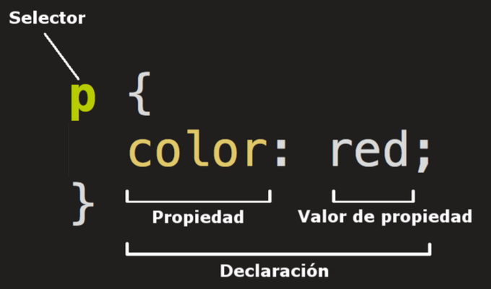

 | Tipos de selectores en CSS
 | Estos nos ayudan a seleccionar los elementos que queremos modificar y
 | estos son los tipos de selectores que existen:

 | Universal
* | Este asterisco "*" es el selector universal el cual selecciona todos los elementos del documento HTML.
 | De tipo
* | Para seleccionar por tipo necesitamos poner la etiqueta que queremos modificar como por ejemplo: h1, p, ul, div, etc…
 | Clases
* | Seleccionar por clases, simplemente se agrega el atributo class al elemento en cuestión y ponemos punto y el nombre de la clase por ejemplo: ".h2-class"
 | ID
* | Para seleccionar un elemento por ID se usa el hastag # id-del-elemento, identifica un elemento Unico, lo ideal es que cada elemento tenga solo un ID.
 | Por atributo
* | Para seleccionar por atributo dentro de corchetes ponemos el atributo con su valor por ejemplo [ Atributo "valor"]

 | Descendientes
* | Para seleccionar de manera descendiente tomamos el elemento que esta conteniendo al elemento interior
* | Para seleccionar con las pseudo-clases, el mas comun es hover, es como en un evento se genera una selección
* | Selectores hijos: existen dos tipos, los hijos directos y los hijos descendientes o algo así como los nietos
 | Los hijos directos son aquellos que se anidan a una etiqueta de una forma directa como en <ul> <li>
 | Los hijos descendientes serian los que estan dentro de la etiqueta que es hija directa.
* | Selectores hermanos:

 | Seleccionar varios elementos
 | Para poder seleccionar varios elementos en una sola declaración
 | se toman dichos elementos y se separan con coma.

 | Algoritmo de css
 | Es la forma en la que el navegador aplica los estilos css a los documentos html y se basa en 3 pilares fundamentales:
 | La cascada
 | La especificidad
 | La herencia

 | 1) Cascada
 | La cascada es el mecanismo que tiene el navegador para ir aplicando los estilos y en base a eso toma 3 aspectos
 | en particular
 | El origen del código
 | Los estilos que el navegador aplica por defecto (user agent)
 | La personalización que nosotros le hacemos la interfaz
 | Estilos del autor, es decir el código css que apliquemos

 | 2) Especificidad
* | Hay ocasiones en las que cuando estamos tratando de darle estilo a algo. Mezclamos elementos y en estos casos suelen
 | crearse conflictos entre los elementos. La especificidad soluciona el problema de dar un rol especifico a cada elemento
 | cambiando sus propiedades sin afectar los demás.
* | Esta es la jerarquia en la que funciona la especificidad
 | esto basicamente se refiere al orden en el cual el navegador le va a dar importancia a lo que seleccionemos.
* | El orden esta en color, es decir que por ejemplo las clases, las pseudo-clases y atributos estan en el mismo
 | nivel de jearquia.
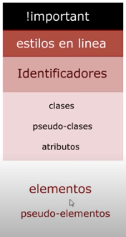
 |  | Elementos y pseudo-elementos = (0,0,0,1)
 |  | Clases, atributos, pseudo-clases= (0,0,0,1)
 |  | Identificadores= (0,0,0,1)
 |  | Estilos en linea= (0,0,0,1)
 |  | Important= (0,0,0,1)

 |  | Nota: En selectores descendientes no usar mas de 2

 |  | Nota: No es muy recomendable usar el important y los id, dado que su
 |  | peso en jerarquía es muy alto.

 |  | Nota: como usar prettier

 | 3) Herencia
 | Es la capacidad de un selector de heredar las propiedades de sus ancestros y esto se hace usando
 | la palabra reservada: inherit; pero si queremos evitarla se usa la palabra initial o usar otra propiedad.
 | Sin embargo, debe tenerse en cuenta que algunas propiedades, como las tipografías se heredan por
 | defecto y no es necesario poner el inherit .

 | Reseteo y normalización de estilos
 | Son dos practicas muy usadas al momento de iniciar un proyecto que va usar css, consiste en
 | modificar las estilos que el navegador carga por defecto.

 | reset.css
 | Es una página que tiene un código que lo que hace es resetar propiedades a cero.
 | No es muy recomendable, por que resetea muy pocas cosas.

 | Normalize.css
 | Es la mas usada y recomendada, hace un reseteo total, es decir normaliza o establece
 | una buenas practicas para que los estilos se vean igual en todos los navegadores.

 | Prefijos de los navegadores
 | HCJ son estandares que viven en los navegadores web, son las que entienden por defecto.

 | Unidades de medida en CSS
* | La teoría de las medidas: Cada medida tiene un uso correspondiente en css.
 | En CSS hay dos tipos de unidades de medidas.
* | Unidades absolutas: Son unidades que son fijas, tal cual como las pongamos
 | ejemplos de estas son: PX, CM, MM, PUNTOS.
 | siempre se van a conservar de esa forma sin importar lo que pase.
* | Unidades relativas: Son unidades que cambian o varian en función de ciertas
 | condiciones como el contexto el dispositivo que carga el sitios.

 | REM: Es una unidad que es relativa al font-size de la raíz del documento.
 | es decir del html, por lo general suele ser de 16px.
 | 3rem = 16px * 3 = 48

 | EM: Se diferencia de REM en que toma como referencia un padre o ancestro superior
 | es decir no se basa en la raíz que seria html si no en el padre en que este el elemento.

 | Nota: Los porcentajes siempre se miden respecto al padre mas cercano que tenga esa propiedad en cuestión.

 | Unidades de viewport
 | El viewport es todo lo que se ve en el navegador.
 | Medidas relativas view weight and view height
 | Estas medidas lo que hacen es ocupar todo el ancho o largo de la pantalla
 | y este largo y ancho se van a adaptar al dispositivo en cuestion.

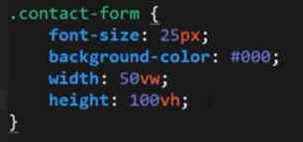

 | Propiedades basicas de texto
 | Son propiedades que afectan a la LETRA, como el tamaño, estilo, espacios y etc..
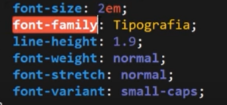

 | font-size: Esta propiedad define el tamaño que tendra la letra y se establece con alguna unidad de medida.
 | font-family: Esta propiedad da el estilo de la letra, como Calibri, Georgia, Times new roman, etc…
 | line-height: Es el tamaño que ocupa la letra de arriba y abajo en su contenedor. (No confundirlo con el tamaño de la letra como tal)
 | font weight: Establece el peso de la fuente
 | text-align: Permite definir la alineación del content horizontalmente
 | Las fuentes externas se pueden copiar o pegar o hacerlo con import

 | Google Fonts.
 | Para usar algun tipo de tipografía que quiera escoger, se puede ir a Google.Fonts
 | en este sitio web se encontraran diferentes tipos de tipografias.
 | Debe copiarse el link y pegarse en el head del html y luego implentarlo al elemento en cuestión.
 | o se puede importar y pegar en el archivo css

Box-Model
 | Teoría de cajas
 | Es el modelo en el que trabajamos las cajas. Es fundamental, porque es el como css entiende las
 | etiquetas html, para css los elementos html son cajas, por lo tanto se debe entender los dos tipos
 | de cajas que existen.

 | 1) Tipos de cajas
 | Hay dos tipos de cajas en todo HTML las que son en linea y las que son en bloque.
 | En bloque: son las que forman bloques enteros y siempre se van a ajustar
 | al ancho de su contenedor.
 | En linea: Son elementos que ocupan en base al contenido que requieren.

 | Conversión de tipos de cajas
* | Para convertir un elemento en bloque a un elemento en linea, debemos usar
 | la propiedad y el valor display: inline-block.

* | Para convertir un elemento en linea a un elemento en bloque, debemos usar
 | la propiedad y el valor display: block;

 | Nota:
 | A los elementos en linea no se les puede dar ni height ni width, por el contrario
 | a los elementos en bloque si se les puede dar dichas propiedades. Más abajo
 | encontraras lo que son dichas propiedades.

 | 2) Propiedades de cajas
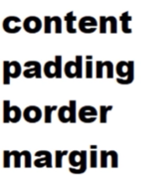
 |  | Content: es lo que tenemos en el texto, lo modificamos con el line-height.
 |  | ademas, se lee así: ancho x alto. (width and height)
 |  | Padding: Son las distancias internas desde el border al contenido.

 |  | Border: Es lo que delimita cada uno de los elementos HTML.

 |  | Margin: Son las distancias externas (la distancia entre el elemento html y sus elementos hermanos o padres)

 | Así se superponen estas propiedades entre sí.
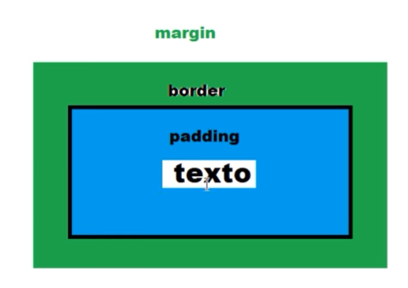
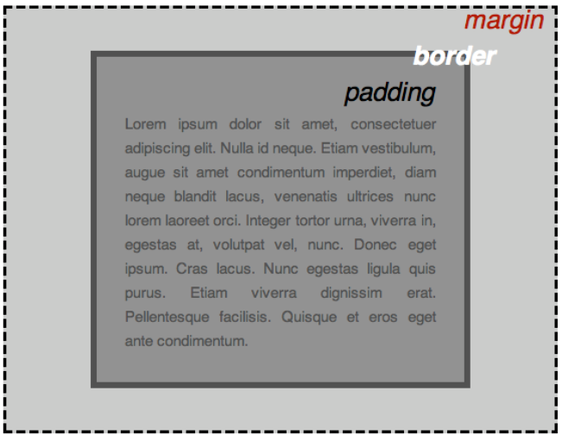

 | Lados: Se debe tener en cuenta que las cajas tienen 4 lados:
 | TOP, RIGHT, BOTTOM Y LEFT.

 | Width and height
 | Son el alto y el ancho de una caja.

 | Padding
 | El padding es la distancia que hay entre el texto y la caja
 | tenemos los siguientes padding.
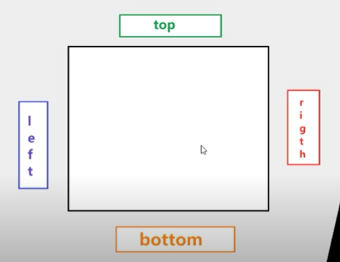
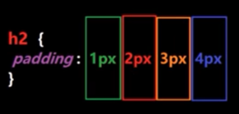

 | Margin
 | Es la distancia que hay entre las cajas.
 | Margin auto con esto centramos LAS CAJAS

 | Border
 | Este borde es una propiedad acortada para simplificar esta propiedad
 | primero le damos en tamaño px luego el estilo y finalmente el color.

 | Border-radius
 | Es el borde completo de la caja.

 | Box-shadow
 | Es una propiedad que nos permite dar sombra a las cajas.
 | Primero se le da el tamaño es decir los px en eje X y Y luego
 | el tamaño del desenfonque ,luego el borde y finalmente el color.

 | Text-shadow
 | Es igual a lo anterior pero con el texto
 | para hacerlo mas intenso se copia y se pegan los valores varias veces

 | Transform
 | Es propiedad lo que hace voltear la caja, según los grados que le indiquemos

* | Este es un resumen de todas las propiedades vistas anteriormente aplicadas a un elemento H2 de HTML
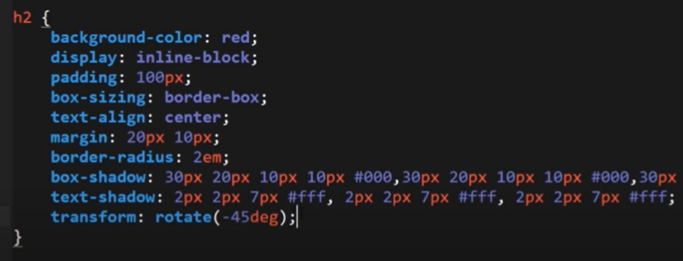

* | Background-color
 | Color de fondo y color

 | Box-sizing
 | Box-sizing=Border-box;
 | Combina el content y el padding y border se suele usar en el selector universal.

 | Text-aling=center;
 | Esta propiedad ayudar a centrar el texto.

Positions
 | POSITION

 | Flujo: En HTML el flujo es el orden en el que aparecen los elementos
 | y el orden es el mismo orden en el que aparecen en el codigo.
 | Espacio de los elementos en el flujo:

 | La propiedad position basicamente lo que hace es posicionar los elementos
 | un elemento posicionado simplemente significa que adquieren
 | nuevas propiedades. Dichas propiedades son; Top, left, right , bottom.

 | Tiene varias posibilidades

 | Static = No esta posicionado
 | Se considera que no esta posicionado, no adquiere las propiedades que se adquieren
 | al posicionarlo.

 | Relative = Conserva su espacio.
 | En html cuando le damos unas propiedades de espacio por ejemplo a un elemento el DOM
 | reserva dichos espacios para esa caja.
 | Cuando aplicamos la propiedad position relative, aparentemente no sucede nada, pero si lo hace
 | como tal esta propiedad lo que es que, por ejemplo al aplicar un top a esa pagina a su vez esta
 | tiene la propiedad de que conserva el espacio. Lo contrario del absolute.
 | Notas: Es mas importante top y left que right y bottom, las dos primeras estan por encima de las dos ultimas
 | Ademas cuando movimos esas cajas estas se mueven desde el punto de referencia donde estaban.
 | Si le damos un top con porcentaje si el padre no tiene un height declaro no va a funcionar
 | lo cual no ocurre ni con el right ni con el left.

 | Absolute
 | Hay tres diferencias respecto al anterior.
 | 1.Rompe el flujo. Ya no tendra espacio reservado
2 | El tamaño del bloque se va ajustar al tamaño del contenido (esto es para todos los positions)
3 | Las coordernas de un elemento posicionado se va posicionar en función de las coordenadas
 | de su elemento padre, contenedor, como sea la herencia y si no tiene ninguno del cual heredar
 | lo hara en función de body o sea del viewport.

 | Entonces…
 | Cuando hacemos que un elemento se posicione como absoluto no conserva el espacio que tenia reservado
 | en el flujo y por lo tanto, el punto de referencia o punto de partida sobre el cual va hacer sus movimientos
 | right, left, bottom, top se haran a partir del viewport o del contenedor siempre y cuando el contenedor
 | este posicionado.

 | Fixed
 | Como su nombre lo dice, queda fijado.

 | Tambien pierde su espacio reservado
 | Es igual que absolute solo que se queda fijado, normalmente se aplica en publicidad
 | y cosas que se necesitan que queden fijas.

 | Las coordenadas en FIXED las coordenas siempre son relativas a la ventana del navegador.
 | es decir siempre se va a mover en función de la ventana sin importar si el padre esta
 | posicionado.
 | Puede dar problemas en la maquetación.

 | Sticky
 | Es una mezcla del position relative y el absolute
 | Este conserva al igual que el relative el espacio reservado

 | Z index
 | Es como la forma en la que vamos a poner un elemento por encima del otro
 | lo que hace es que los ordena en el eje Z y el que tenga un valor mas alto va estar
 | mas cerca de la vista del Z.

 | Si un elemento no contiene Z index en ese caso el navegador los va posicionar
 | en el orden en el que esta el navegador.

 | Es recomendable mantener espacios amplios entre los z index que se vayan poniendo

 | El Z index solo funciona si la caja esta posicionada de lo contrario no funciona.

 | Si quieres hacer sombras curvas con css se usan elementos before y afeter y z index -1

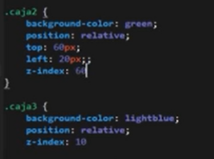

 | Por otro lado… el Z index tiene un conflicto de padres e hijos
 | Para que el elemento padre es decir el contenedor.
 | "recordemos que un contenedor es un elemento que contiene otro
 | elemento en si mismo". Entonces para que el padre pueda
 | estar por encima del hijo el padre no puede tener z index definido
 | mientras que el hijo si debe tener el z index y el valor debe ser -1.
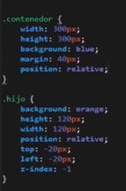

 | Opacity
 | Es una propiedad que da transparencia al elemento.
 | Su valor esta entre 0 y 1.

Colorización
Colorización

La colorización es una forma de dar color a los elementos HTML
logicamente esto se hace por medio de una propiedad y un valor
en CSS.

Si se quiere dar un color muy espesifico nosotros mismo podemos
codificar ese color de tal manera que no cambie en función del
navegador

Hay 3 formas colorizar a parte de la tradicional que es nombrando
el color simplemente

Los colores primarios en la computación son verde, rojo y azul

RGB
Contiene los colores primarios
El color se mide de 0 a 255. 0 es nada de ese color y 255 es todo ese color
El orden de los colores es decir la forma en la que se ponen son
rojo luego verde y finalmente azul.

A continuación la forma en la que se escribe aplicado a la propiedad
background color, entonces la sintaxis es propiedad: rgb(0,0,0).

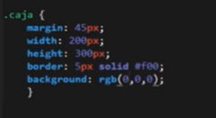

RGBA
Es una variación de rgb que lo que tiene es que añade el opacity
es decir la transparencia.

En google buscando lista de colores aparecen todos los colores
estandar(es decir que ya estan nombrados).

Hexadecimal

Es un sistema de 16 unidades de 1 a 10 y a b c d e f
su sintaxis inicia con un # a continuación un ejemplo de como
se escribe con diferentes cantidad de valores.
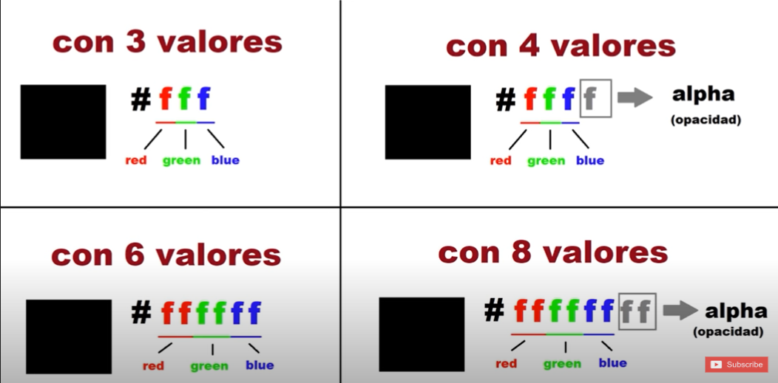

Ademas hay muchas paginas donde se puede entrar para elegir un color y estas
proporcionan el codigo y simplemente es copiarlo y pegarlo.

Algunas de ellas son
Html color code
HTML color picker

Display, Overflow, Floats
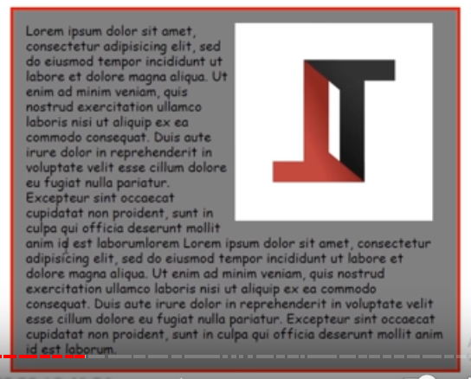
Display
Es una propiedad que lo que hace es modificar el comportamiento de las cajas | Nota: Inline en linea, block en bloque, inline-block en linea y en bloque
ya no se modifica la intercción entre las cajas en si, si no que modifica la caja | Hay ciertos elementos (etiquetas) que vienen con display por defecto
como tal. | por ejemplo las etiquetas p vienen con display-block por defecto y otras
 | como el display.
Block e inline son los dos mas comunes.
Table las tablas de HTML
Inline-table es como inline-block pero en las tablas
Antes de maquetaba con tablas ya hoy en día no se usa.
e incluso casi ni en HTML.

Inline: Si un elemento es inline recordar que no se le puedar ni width ni height; para eso
hay que convertirlos a elementos en bloque con el valor block.

Overflow (Desbordamiento)
También es una propiedad recortada que sirve para acomodar lo que sobra
en la pantalla, tiene 3 principales valores:
Auto: Lo que hace es que detecta que si el contenido sobrepasa la caja, permite scrollear dentro de la caja.
Hidden: Este valor lo que hace es ocultar el scroll ya sea en el eje x o y. En pocas palabras oculta lo que sobra
Scroll: Obligatoriamente pone la barra de scroll, a diferencia de auto que lo hace es detectar si necesario.
es decir nos permite navegar a ese contenido que quedo oculto.

Float

Nota: Dalto recomienda solo usar float para dar un efecto de que el texto
redee a la imagen. Ejemplo:

Pseudo-Elementos y Clases
Pseudo-elementos
Es un elemento que no es un elemento por el hecho de que no forma parte
del DOM. Sin embargo, si podemos ver cambios visuales.

Estos son los pseudo-elementos más comunes que tenemos.
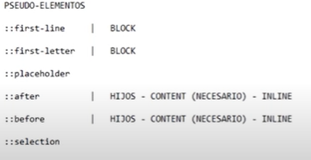

First-Line
Solo funciona en los elementos en bloque como el block e inline-block
No funciona en los elementos en linea como inline
Un pseudo-elemento se aplica sobre un elemento.
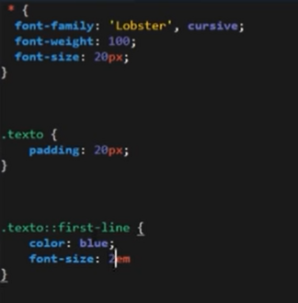

First letter
Es lo mismo que first line pero en este caso solo a la primera letra

Placeholder
Es este pseudo-elemento nos ayuda a modificar el imput type text
(el cual texto de formulario)

Selection
Como su nombre lo indica es para modificar las propiedades de lo que
seleccionamos con el mouse.
La selección se comporta como un elemento en linea por lo cual
no podemos darle alto, ancho, padding etc…

Pseudo-clases
Se aplica un selector, lo que hace es como escuchar al elemento
hay multiples tipos de pseudo-clases

Flexbox
 | Maquetación web

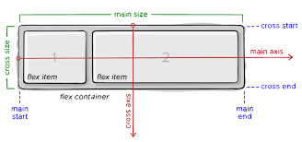
 | Flexbox
* | Para conocer de primera mano la teoría FLEXBOX, lo que es y porque se usa
 | ingresar link de MDN: https://developer.mozilla.org/es/docs/Learn/CSS/CSS_layout/Flexbox
 | y a https://css-tricks.com/snippets/css/a-guide-to-flexbox/

* | Cuando se habla de Flebox hay dos conceptos muy importantes que son:
 | El contenedor (También llamado el padre) es aquel que va contener a los Items
 | Los Items (También llamados hijos) son los que estan dentro de ese contenedor padre.

* | Un contenedor flebox tiene dos ejes principales main axis y cross axis; los cuales
 | estan definidos por defecto en el eje X y Y respectivamente. Sin embargo, la propiedad
 | flex-direction nos permite cambiar esta relación.

* | Ademas Flexbox es un sistema unidimensional donde solo podemos tener filas o columnas.

 | PROPIEDADES DEL PADRE (CONTAINER)
 | Display:Flex: Declara el contexto de flexbox
 | El contenedor se llamara un flex container y lo elementos hijos directos flex items
 | La propiedad display flex, lo que hace es cambiar el comportamiento
 | de los items es decir los hijos que estan dentro del contenedor. Y estos
 | se van a ajustar a su contenido, como lo hacen los elementos en linea.
 | Si se le da la propiedad inline-flex, se comportara como elemento en linea
 | La dirección por defecto de una caja flebox es en fila, por lo cual
 | los items cuando se les da display flex se alinean en fila, nuevamente dependiendo
 | de la propiedad que haya en flex direction.

 | Flex-direction
 | Esta propiedad lo que hace es definir la dirección del main axis y el cross axis
 | el valor de esta propiedad por defecto es row, por lo cual los elementos se
 | alinearan con respecto al eje X si se cambia el valor de flex-direction por column
 | entonces, en ese caso el main axis no sera X si no Y y el cross axis no sera Y si no X.

 | Flex-Wrap
* | Esta propiedad lo que hace es definir si el contenedor envolvera a los items si
 | estos ya no tienen mas espacio.
* | El valor por defecto es no-wrap por lo cual sin importar cuanto se encoja el contenedor
 | los elementos se mantendran igual, pero si se le da el valor wrap entonces cuando
 | el contenedor no tenga más espacio los items pasaran a la siguiente linea.
* | Si el main axis esta en X entonces le dara importancia al width si esta en Y se la dara al
 | height.

 | Flex-Flow
* | Flex-flow es un shorthand de flex-direction y flex-wrap en ese orden
 | respectivamente.
* | Flexbox dara importancia al width si el Main axis esta en X y se la dara al
 | height si el Main axis esta en Y.
* | Finalmente flex direction y wrap se conocen como el flujo de la caja, es decir
 | como se van a comportar los elementos dentro del padre.

 | Alineación del Main axis en Flebox
 | Todo lo de la alineación se hace con el espacio sobrante: Para aplicar esta propiedad se debe contar con espacio porque si no no se puede distribuir.
 | Justify content es la propiedad que alinea los items respecto
 | al eje principal ya sea X o Y, recordando que esto depende
 | de si flex-direction es row o column.
 | Se debe tener espacio en el eje principal

 | Alineación del Cross axis en Flebox
 | La alineación del Cross axis en Flexbox depende nuevamente del valor
 | que haya en flex-direction.

 | Para alinear el cross axis tenemos las dos siguientes propiedades:

 | Aling-items: El valor por defecto es stretch.
 | que significa que por defecto los items en eje transversal se van a estirar
 | al tamaño del contenedor.

* | Esta propiedad funciona por cada linea que tengamos adicionalmente.

* | Aling content: hace lo mismo que justify content, pero en el cross axis
 | aunque esta propiedad no funciona cuando los hijos estan en una sola linea.
 | Solo funciona cuando hay mas de una fila o columna

 | Propiedades de los HIJOS (ITEMS)

 | Flex-Grow
* | Esta propiedad lo que nos permite es dotar a estos elementos de poder crecer mas
 | lo que pasa en esta propiedad es:
 | Los hijos los cuales estan dentro de un padre (contenedor) creceran tomando en
 | cuenta el espacio sobrante del padre, es decir cada elemento va crecer en función
 | del espacio que quede del padre.
* | Su valor por defecto es 0.
* | No se permiten valores negativos para esta propiedad.

 | Flex-Shrink
 | Cuando la caja flexbox ya no tiene espacio e incluso cuando es mas pequeña
 | que sus hijos, va a tener la habilidad de encojerse o reducirse, es basicamente
 | lo mismo que, Flex-grow pero a la inversa.
 | No se permiten valores negativos para esta propiedad.

 | Flex-basis:Tamaño de los hijos
* | Es el tamaño del elemento hijo dentro de la linea de la caja flexbox.
 | En el momento que existe una propiedad flex-basis el navegador ya no le hara
 | caso al width porque tiene una mayor espesificidad la propiedad flex-basis
 | esto siempre y cuando el flex directión sea row por que si es coloum entonces
 | en este caso si se aplica un height ya no ara caso a dicho height si no al flex-basis.
* | El valor por defecto es auto.
* | .itm:nth-child(numero del hijo que se quiera cambiar){propiedad css}

* | La propiedad FLEX es un shorthand de grow, shrink y basis, en ese orden
 | respectivamente.

 | Orden y alineación de hijos en Flexbox

 | Order
 | Lo que hace es controlar el orden que tendran los elementos hijos
 | en la caja flexbox. Esta propiedad se le debe dar a cada hijo de forma
 | individual, por lógica si se le da el mismo order a todos los hijos quedaran igual
 | El valor por defecto es cero.
 | Esta propiedad si acepta valores tanto positivos como negativos.
 | importante: un valor menor siempre ira primero que un valor mayor .

 | Align-Self
 | En ocasiones se va querer que un elemento tenga una alineación diferente
 | a los demás. Es importante tambien saber que esta propiedad se mueve
 | respecto al cross axis y no al main axis.
 | El valor por defecto es strech.

Grids
Grid
Es la segunda herramienta que ofrece el estandar css para maquetar
interfaces web. Flexbox fue el primero. El detalle de flebox es que
es un sistema unidemensional o tienes filas o tienes columnas.

Con grid por fin se tiene un sistema bidimensional donde hay filas
y columnas para poder maquetar. Grid no viene a remplazar a flebox
si no a complementarlo.
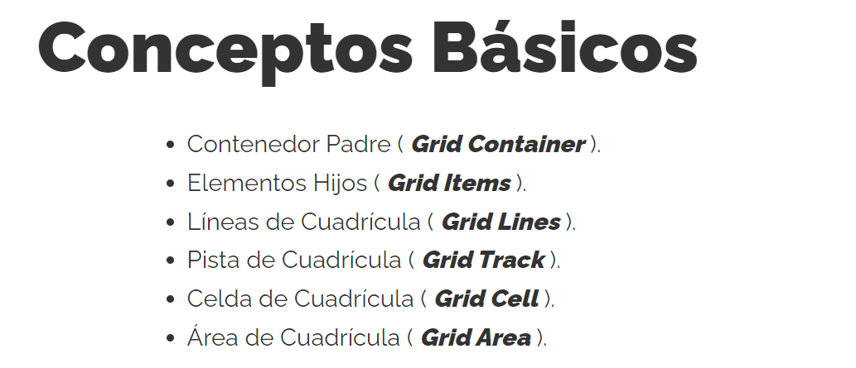

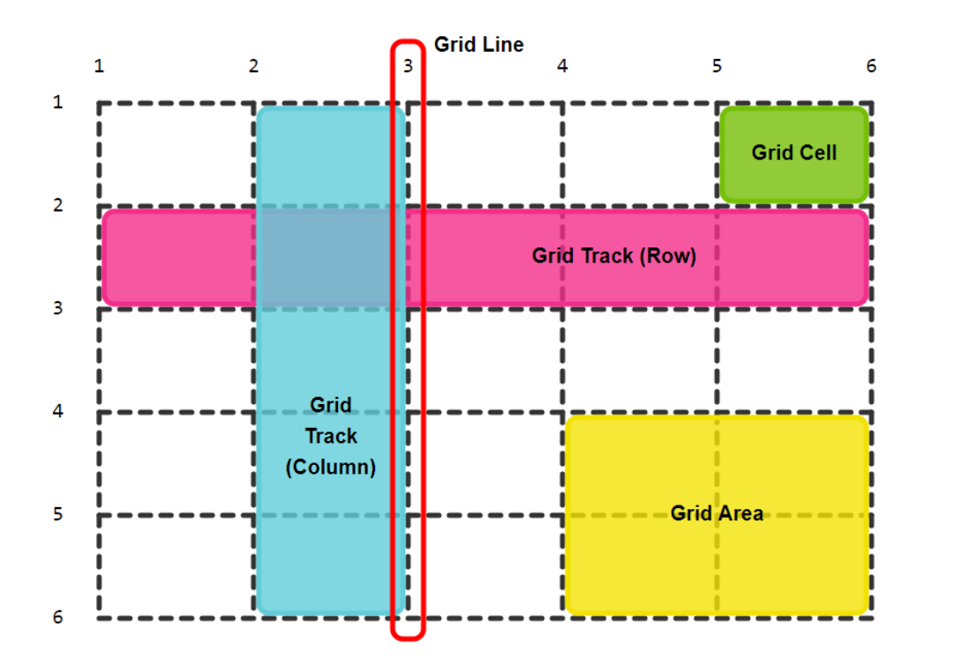

Grid explicita
Se define de forma explicita el numero de filas y columnas que
queremos que tenga nuestra GRID

Al igual que en flexbox siempre debe existir un padre (container) e hijos
(items). En grid se usa display grid para declarar el contexto de grid.
Adicionalmente, al grid ser bidimensional debemos indicar el numero
de filas y columnas.

grid-template-columns: Define el numero de columnas
grid-template-rows: Define el numero de filas

Metodologías
Metodología BEM
Una metodología es una especie de metodo que nos proporciona unas reglas a seguir
de tal manera que podamos tener un codigo mas limpio y reutilizable. Es una buena
practica ya que ayuda a que el codigo sea mas legible, no se desperdician tantos
recursos y se hace más optimo.
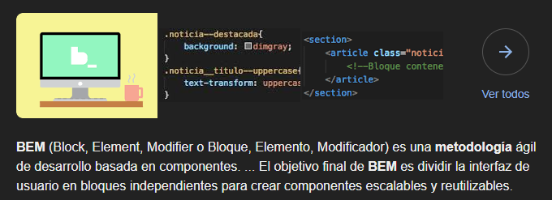

Con esto podemos conocer que elemento estamos seleccionando a través de las clases
nos basamos en el nombre de la clase para saber que elemento estamos seleccionando.

Otros elementos muy importantes a tener en cuenta es que en BEM hablamos de 3
conceptos Bloques, Elementos, Modificadores.

Los bloques van a ser los componentes del sitio que queremos reutilizar en alguna
otra parte de la pagina web.

Buenas practicas
 | Practicas de CSS
 | Las practicas son los métodos y la forma en la que escribimos el codigo usando cualquier
 | tipo de lenguaje, cada lenguaje tiene practicas que permiten escribir codigo de una forma
 | mas optima y legible. Hay algunos patrones y formas de escribir codigo que hacen que
 | encontrar errores o realizar modificaciones sea un dolor de cabeza, por eso es muy importante
 | que con cada lenguaje y tecnología que se use, se aprendan las mejores practicas
 | al momento de usar eso, para así poder optimizar el código.

 | Identifiquemos algunos problemas y tipos de fallas que suelen encontrarse en el desarrollo
 | de código CSS.

 | Buenas practicas para CSS

 | 1. Usar shorthand properties
 | Nos permite escribir varias propiedades en una sola linea
 | Ejemplos
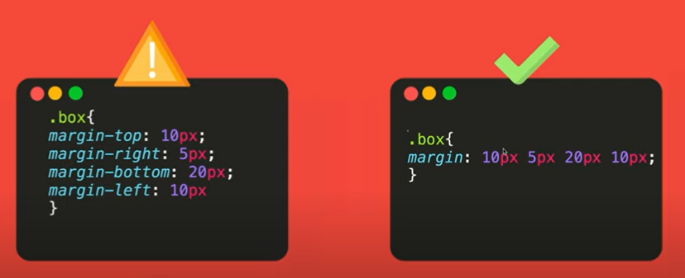
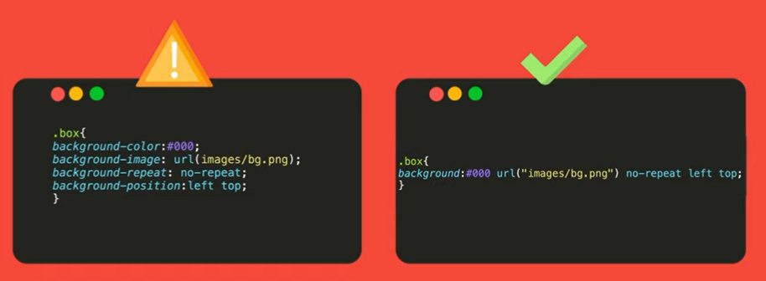

 | Link para ver todas las propiedades acortadas de CSS: https://developer.mozilla.org/en-US/d…

 | 2. DRY (Don´t repeat yourself)
 | Se trata de no repetir codigo innecesario, es un mal habito muy general

 | It's better this.. | than this..
 | HTML

 | CSS
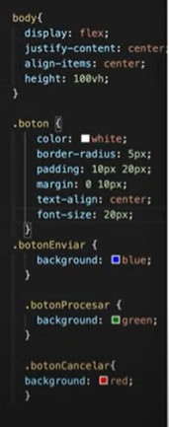
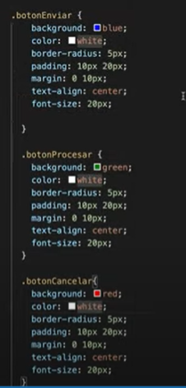

 | 3. Nombrar correctamente los selectores de CSS
 | El nombre de un selector debe ser: Autodescriptivo, Leguible y corto.
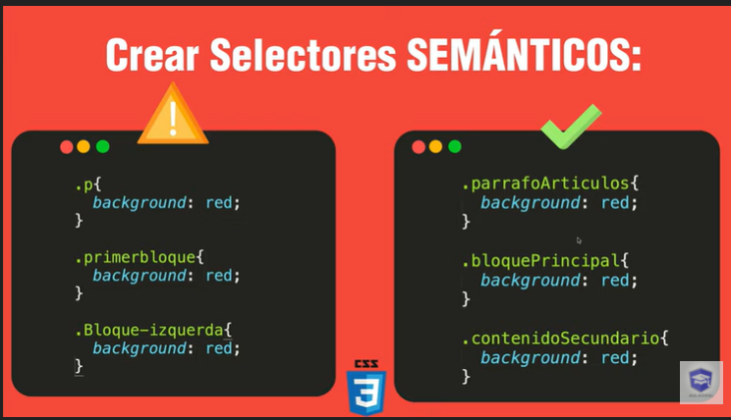

 | 4. No utilizar estilos en linea nunca
* | Es mejor separar cada tecnología para poder estar cada cosa en su lugar correspondiente, por ejemplo
 | en el doc html solo deben ir cosas HTML y si metemos en el doc HTML etiquetas styles y scripts estamos
 | rompiendo esta regla de la separación de contenidos.

* | Lo correcto es mantener los estilos en un archivo externo y no en el HTML.

* | Esto trae y genera dificultades en la lectura de codigo y por lo tanto su mantenimiento se
 | hara mucho más complejo.

* | Además también afecta a la especificidad. Por ende es malo, por otro lado, tampoco se
 | recomiendo mucho usar la palabra !importat. Pues esta, es como si pusieramos una
 | camisa de fuerza que despues nos va meter en lios también, por lo cual no es
 | muy recomendado usar esta palabra.

 | 5. Agrega comentarios cuando sea necesario.
 | Normalmente el codigo de calidad no requiere comentarios ya que si esta escrito con
 | buenas practicas ya que de por si sera claro y autodescriptivo. Sin embargo, hay
 | situaciones en las que se deben escribir explicaciones adicionales sobre todo cuando
 | las reglas que usamos son muy largas.

 | Un buen comentario debe ser corto, descriptivo y al grano.

 | Ejemplo de un buen comentario.

